Amortización Deuda
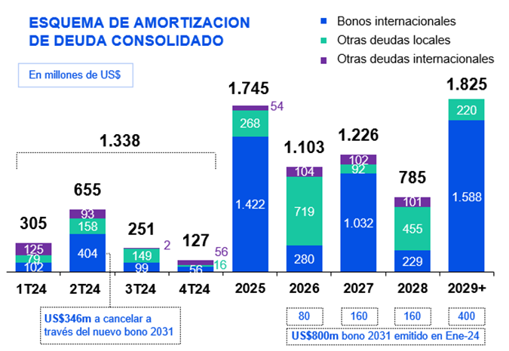
 | (Volver al Indice)

CONSOLIDADO | 1T24 | 2T24 | 3T24 | 4T24 | 2025 | 2026 | 2027 | 2028 | 2029+ | Total
Bonos | 102 | 404 | 124 | 56 | 1,581 | 999 | 1,124 | 684 | 1,807 | 6,882
Internacional | 102 | 404 | 99 | 56 | 1,422 | 280 | 1,032 | 229 | 1,588 | 5,212
Local | 0 | 0 | 25 | 0 | 159 | 719 | 92 | 455 | 220 | 1,670
Trade Fin. | 138 | 247 | 88 | 63 | 100 | 0 | 0 | 0 | 0 | 636
Internacional | 120 | 90 | 0 | 53 | 0 | 0 | 0 | 0 | 0 | 263
Local | 18 | 157 | 88 | 10 | 100 | 0 | 0 | 0 | 0 | 373
Préstamos bancarios | 65 | 4 | 38 | 9 | 64 | 104 | 102 | 101 | 18 | 504
Internacional | 5 | 3 | 2 | 3 | 54 | 104 | 102 | 101 | 18 | 391
Local | 60 | 1 | 36 | 6 | 9 | 0 | 0 | 0 | 0 | 113
Total | 305 | 655 | 251 | 127 | 1,745 | 1,103 | 1,226 | 785 | 1,825 | 8,022

